需求
安全，用户相关 | 登录：用户名，密码，验证码（可选）
 | 注册手机端用户 | 4种角色：手机端用户，物业公司管理员，物业操作员，admin
 | 物业公司的管理员增加一个操作员
 | 操作员与一个物业公司，物业相关联，一个操作员可以管理多个物业（车库） | 管理范围，权限控制，粒度到物业车库
 | 操作员可修改自己的密码
 | 物业公司的管理员可查看该物业公司所属的所有操作员，重置他们的密码…
 | 后台记录每个操作的用户，时间，操作动作 | 运营，分析的需求

模型 | 物业公司：一个物业公司可能管理多处物业
 | 物业（车库或其他）：层数（1-n)，面积
 | 车库内的可管对象：楼层，楼层内的可管对象
 | 可管对象的位置，名称，类别，状态
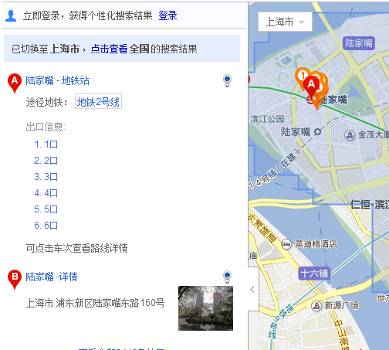
 | 楼层
 | 出入口：名称，位置，附近的商家列表
 | 柱子，墙，窗户，门，走道
 | 车位：位置，编号，固定/非固定，占用状态
 | 信标，网关：类别，编号，状态
 | 商家（洗车）
 | 其他设备

物业侧 | 登录后，展示该用户可管理的物业列表，点击一个，右边在百度地图上标注其位置 | baidu map API (同一地图上标注多个车库)
 | 物业用户可以做的其他操作有:物业操作员管理，重置密码，退出，搜索一个物业，增加物业
 | 点击某个物业的百度地图图标进入到该物业的管理界面
 | 物业管理界面：对物业可进行操作的功能列表，右边是物业的2d/3d map | twaver 2d/3d map
 | 可回退到上一个页面（物业列表页面）
 | 物业可能有多层，选中其中1层，其他层做灰化处理，重点显示当前层（3d平面图）
 | 3d/2d可切换
 | 放大，缩小，旋转
 | 隐藏信标，网关
 | 物业操作员可修改物业map，包括：标注车位，各个可管对象
 | 物业出入口外面对应的商家信息维护
 | 物业内的商家

 | 页面风格,layout (左边列表，右边baidu map), 点击某个地方弹出操作菜单
 | 下拉菜单, filter
 | 点击某个node,弹出一个窗口: property information, play video…/tab page
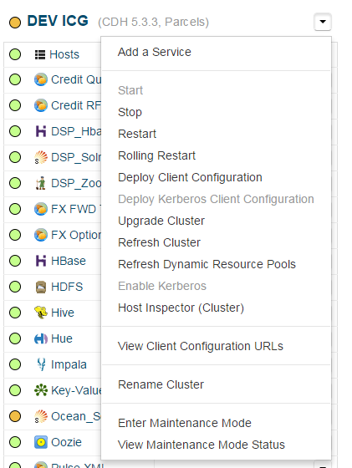
 | 个人设置: write to local storage, sdcard or /data/data/ihn/setting.properties | 获取SDCard的状态：Environment.getExtemalStorageState() EnvironmentMEDIA_MOUNTED手机 装有SDCard，并且可以进行读写 获取SDCard的目录：Environment.getExtemalStorageDirectory()
 | 本地地图管理: /data/data/ihn/maps/parking1/[resource | json] 概要信息 | <permission name="android.permission.WRITE_EXTERNAL_STORAGE" > <group gid="sdcard_rw" /> </permission>
 |  | 在sdcard中创建/删除文件的权限用android.permission.MOUNT_UNMOUNT_FILESYSTEMS
 | bluetooth信号判断当前的位置（车位，层数）
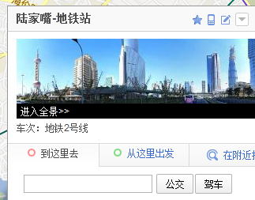
 | 计算2个点的最近距离: graph, point, edge, 最短距离算法 (Dijkstra)
 | http://wenku.baidu.com/view/f953de8cd0d233d4b14e69ce.html
 | 直线还好，如果是不规则形状，或者曲线，弧线就比较难计算(有限切分为直线)

 | 支持中，英文

 | 与物业系统进行数据的实时或批量的sync (batch, jms messaging)
 | simulator to send park space is occupied.

addition
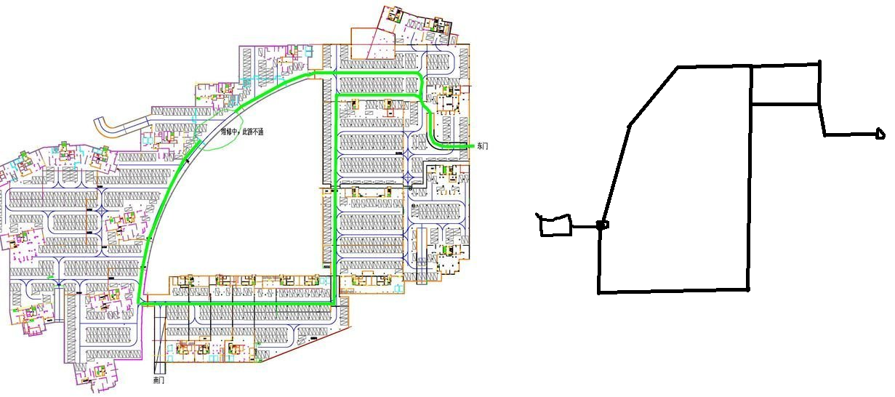

layer1: map
layer2: parking place
layer3: device
layer4: walking route(point, edge)

function showInfo(e){ alert(e.point.lng + ", " + e.point.lat); } map.addEventListener("click", showInfo); ==== var marker = new BMap.Marker(new BMap.Point(116.404, 39.915)); // 创建点 marker.addEventListener("click",attribute); map.addOverlay(marker); //增加点 function attribute(){ var p = marker.getPosition(); //获取marker的位置 alert("marker的位置是" + p.lng + "," + p.lat); }

